API (교량)
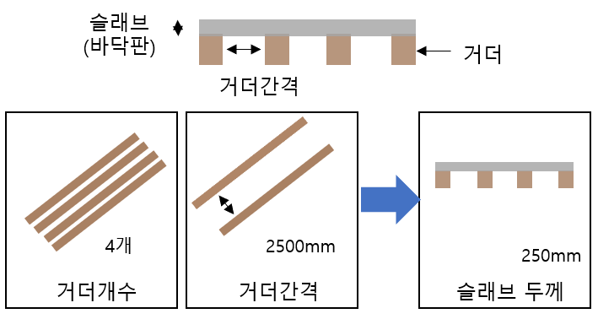
공통URL | *운영서버: 10.11.21.50 * 테스트서버: 54.180.89.117:1302
서비스1 | /predictSlaveGAll
타입 | POST
설명 | 거더개수, 거더간격 모두 입력 시 슬라브 두께 예측

인터페이스 타입 (json)
{ "g_cnt":"8", "g_gap":"1500" }
순번 | 유형 | 파라미터명 | 설명 | 타입 | 필수여부 | 설명
1 | 인바운드 | g_cnt | 거더개수 | 숫자 | Y | 거더의 개수 (단위: 개)
2 | 인바운드 | g_gap | 거더간격 | 숫자 | Y | 거더의 간격 (단위: mm)
3 | 아웃바운드 | result | 슬래브 두께 | 숫자 | Y | 슬래브 두께 (단위: mm)

[Response]
{ "result": "250" }

API (교량) (2)
post
공통URL | *운영서버: 10.11.21.50 * 테스트서버: 54.180.89.117:1302
서비스1 | /predictSlaveGAll
설명 | 거더개수, 거더간격 모두 입력 시 슬라브 두께 예측

인터페이스 타입 (json)
{ "g_cnt":"8", "g_gap":"1500" }
순번 | 파라미터명 | 설명 | 타입 | 필수여부 | 설명
1 | g_cnt | 거더개수 | 숫자 | Y | 거더의 개수 (단위: 개)
2 | g_gap | 거더간격 | 숫자 | Y | 거더의 간격 (단위: mm)

[Response]
{ "result": "250" }

순번 | 파라미터명 | 설명 | 타입 | 필수여부 | 설명
1 | result | 슬라브두께 | 문자 | Y | 슬라브두께 (단위: mm)

공통URL | *운영서버: 10.11.21.50 * 테스트서버: 54.180.89.117:1302
서비스2 | /predictSlaveGCnt
설명 | 거더개수 입력 시 슬라브 두께 예측

타입(json)
{ "g_cnt":"8" }
순번 | 파라미터명 | 설명 | 타입 | 필수여부 | 설명
1 | g_cnt | 거더개수 | 숫자 | Y | 거더의 개수 (단위: 개)

[Response]
{ "result": "250" }

순번 | 파라미터명 | 설명 | 타입 | 필수여부 | 설명
1 | result | 슬라브두께 | 문자 | Y | 슬라브두께 (단위: mm)

공통URL | *운영서버: 10.11.21.50 * 테스트서버: 54.180.89.117:1302
서비스3 | /predictSlaveGGap
설명 | 거더개수 입력 시 슬라브 두께 예측

타입(json)
{ "g_gap":"3000" }
순번 | 파라미터명 | 설명 | 타입 | 필수여부 | 설명
1 | 현재일자 | 시간 | 숫자 | Y | 20240130
2 | 개인유효 id | 개인유효id |  |  | mem_1234
3 | 예측일자 |  |  |  | 7

[Response]
{ "result": 20240131, "오전",240, 20240131"오후", 230, 20240131, "밤", 220 }

순번 | 파라미터명 | 설명 | 타입 | 필수여부 | 설명
1 | result | 슬라브두께 | 문자 | Y | 슬라브두께 (단위: mm)

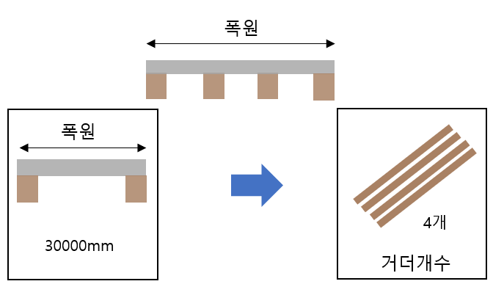
공통URL | *운영서버: 10.11.21.50 * 테스트서버: 54.180.89.117:1302
서비스4 | /predictSlaveGGap
설명 | 교량 폭원 입력 시 거더개수 예측

타입(json)
{ "width":30000 }
순번 | 파라미터명 | 설명 | 타입 | 필수여부 | 설명
1 | width | 폭원 | 숫자 | Y | 교량폭 (단위: mm)

[Response]
{ "result": "10" }

순번 | 파라미터명 | 설명 | 타입 | 필수여부 | 설명
1 | result | 거더개수 | 문자 | Y | 거더개수 (단위: 개)

에러 시
{ "result": "not json format" }

